Quiz2-1-self-답안
[Quiz 2-1] | 자체조인 |  | (self join)
(emp) | 사원명과 직속상사명을 검색하라

 | emp
 | empno | empname | manager | dno |  | 사원명 | 직속상사명 |  | -- [Quiz 2-1] [실습] 사원명과 직속상사명을 검색하라
 | 1003 | 조민희 | 3011 | 1 |  |  |  |  | -- emp(empno, empname, manager, dno)
 | 2106 | 김창섭 | 3426 | 2
 | 3011 | 이수민 | NULL | 1 |  |  |  |  | select E.empname 사원명, M.empname 직속상사명
 | 3426 | 박영권 | 3011 | 3 |  |  |  |  | from emp E, emp M
 | 3427 | 최종철 | 2106 | 3 |  |  |  |  | where E.manager=M.empno;
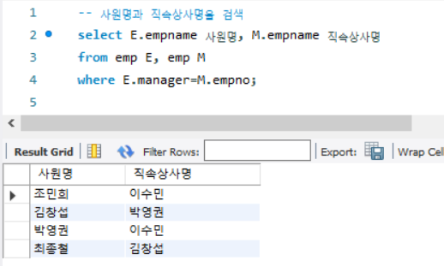

 | emp | E |  |  | emp | M
 | empno | empname | manager | dno | empno | empname | manager | dno
 | 1003 | 조민희 | 3011 | 1 | 1003 | 조민희 | 3011 | 1
 | 2106 | 김창섭 | 3426 | 2 | 2106 | 김창섭 | 3426 | 2
 | 3011 | 이수민 | NULL | 1 | 3011 | 이수민 | NULL | 1
 | 3426 | 박영권 | 3011 | 3 | 3426 | 박영권 | 3011 | 3
 | 3427 | 최종철 | 2106 | 3 | 3427 | 최종철 | 2106 | 3

Quiz2-2-self-답안
[Quiz 2-2] | 자체조인 |  | (self join)
(추천고객) | 고객명과 추천고객명을 검색하라

 | 추천고객
 | 고객아이디 | 고객이름 | 나이 | 등급 | 직업 | 적립금 | 추천고객 |  | 고객명 | 추천고객명 |  |  | -- [Quiz 2-2] [실습] 고객명과 추천고객명을 검색하라
 | apple | 김현준 | 20 | gold | 학생 | 1000 | orange |  |  |  |  |  | -- 추천고객(고객아이디,고객이름,나이,등급,직업,적립금,추천고객)
 | banana | 정소화 | 25 | vip | 간호사 | 2500 | orange
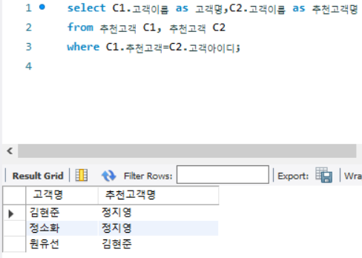
 | carrot | 원유선 | 28 | gold | 교사 | 4500 | apple |  | select C1.고객이름 as 고객명,C2.고객이름 as 추천고객명
 | orange | 정지영 | 22 | silver | 학생 | 0 | NULL |  | from 추천고객 C1, 추천고객 C2
 |  |  |  |  |  |  |  |  | where C1.추천고객=C2.고객아이디;

 |  |  |  |  |  |  |  | 추천고객
 | 추천고객 |  |  |  |  |  | C1 | C2
 | 고객아이디 | 고객이름 | 나이 | 등급 | 직업 | 적립금 | 추천고객 | 고객아이디 | 고객이름 | 나이 | 등급 | 직업 | 적립금 | 추천고객
 | apple | 김현준 | 20 | gold | 학생 | 1000 | orange | apple | 김현준 | 20 | gold | 학생 | 1000 | orange
 | banana | 정소화 | 25 | vip | 간호사 | 2500 | orange | banana | 정소화 | 25 | vip | 간호사 | 2500 | orange
 | carrot | 원유선 | 28 | gold | 교사 | 4500 | apple | carrot | 원유선 | 28 | gold | 교사 | 4500 | apple
 | orange | 정지영 | 22 | silver | 학생 | 0 | NULL | orange | 정지영 | 22 | silver | 학생 | 0 | NULL

Quiz2-1-stu
[실습 2-1] | 하위질의
 |  |  |  |  |  |  |  |  |  |  | -- SQL문법을 작성하시오
 |  | department |  |  | employee |  |  |  |  |  | 20) 박영권과 같은 직급을 갖는 모든 사원들의 이름과 직급을 검색하라
 |  | ``deptno | deptname | floor | empno | empname | title | manager | salary | dno | 21) 영업부나 개발부에 근무하는 사원들의 이름을 검색하라(IN 사용)
 |  | 1 | 영업 | 8 | 1003 | 조민희 | 과장 | 4377 | 3000000 | 2 | 21-02) 영업부나 개발부에 근무하지 않는 사원들의 이름을 검색하라(NOT IN 사용)
 |  | 2 | 기획 | 10 | 1365 | 김상원 | 사원 | 3426 | 1500000 | 1
 |  | 3 | 개발 | 9 | 2106 | 김창섭 | 대리 | 1003 | 2500000 | 2 | 24) 사원들이 한 명도 소속되지 않은 부서명을 검색하라 (NOT EXISTS 사용)
 |  | 4 | 총무 | 7 | 3011 | 이수민 | 부장 | 4377 | 4000000 | 3
 |  |  |  |  | 3426 | 박영권 | 과장 | 4377 | 3000000 | 1 | 25) 자신이 속한 부서의 사원들의 평균급여보다 많은 급여를 받는 사원들에 대해서
 |  |  |  |  | 3427 | 최종철 | 사원 | 3011 | 1500000 | 3 | 이름, 부서번호, 급여를 검색하라 (상관중첩질의)
 |  |  |  |  | 4377 | 이성래 | 이사 | NULL | 5000000 | 2

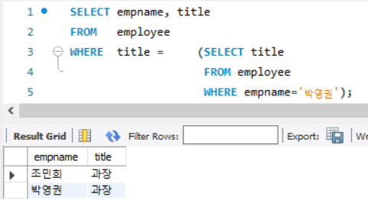
 |  | 20) 박영권과 같은 직급을 갖는 모든 사원들의 이름과 직급을 검색하라
 |  | SELECT empname, title
 |  | FROM employee
 |  | WHERE title = |  | (SELECT title
 |  |  |  | FROM employee
 |  |  |  | WHERE empname = '박영권');

 |  | 21) 영업부나 개발부에 근무하는 사원들의 이름을 검색하라(IN 사용)
 |  | SELECT empname, dno
 |  | FROM employee
 |  | WHERE dno IN (SELECT deptno
 |  | FROM department
 |  | WHERE deptname IN('영업','개발'));

 |  | 21-02) 영업부나 개발부에 근무하지 않는 사원들의 이름을 검색하라(NOT IN 사용)
 |  | SELECT empname, dno
 |  | FROM employee
 |  | WHERE dno NOT IN (SELECT deptno
 |  | FROM department
 |  | WHERE deptname IN('영업','개발'));

 |  | 24) 사원들이 한 명도 소속되지 않은 부서명을 검색하라 (NOT EXISTS 사용)
 |  | SELECT
 |  | FROM
 |  | WHERE |  | SELECT
 |  |  |  | FROM
 |  |  |  | WHERE

Quiz3-1-stu
[실습 3-1] | 하위질의
 |  |  |  |  |  |  |  |  |  |  | -- SQL문법을 작성하시오
 |  | stu |  |  |  | prof |  |  |  |  | 3-1) 교수 테이블에서 이정무 의 학과와 같은 학생 이름, 학과, 나이를 검색하라
 |  | sno | sname | dept | sage | pno | pname | dept | page |  | 3-2) 교수 테이블에서 pno 가 p1 이거나 p2 인 학과와 같은 학생 이름, 학과, 나이를 검색하라
 |  | s1 | 유준호 | 컴퓨터 | 23 | p1 | 이정무 | 컴퓨터 | 36
 |  | s2 | 오정민 | 컴퓨터 | 34 | p2 | 우태하 | 컴퓨터 | 32 |  | 3-3) 학생 테이블과 교수 테이블에서 모든 학생들보다 나이가 많은 교수의
 |  | s3 | 이태현 | 건축 | 22 | p3 | 이성민 | 건축 | 45 |  | 교번, 이름, 나이를 ALL 구문을 이용하여 검색하라
 |  | s4 | 신현주 | 건축 | 21
 |  |  |  |  |  |  |  |  |  |  | 3-4) 학생 테이블과 교수 테이블에서 한 명 이상 교수보다
 |  |  |  |  |  |  |  |  |  |  | 나이가 많은 학생이 있을 경우 학생의 학번, 이름, 나이를 SOME 구문으로 검색하라


 |  |  |  |  |  |  |  |  |  |  | 3-5) 가장 나이가 많은 학생 이름, 나이를 검색하라
 |  | 3-1) 교수 테이블에서 이정무 의 학과와 같은 학생 이름, 학과, 나이를 검색하라
 |  | SELECT
 |  | FROM
 |  | WHERE

 |  | 3-2) 교수 테이블에서 pno 가 p1 이거나 p2 인 학과와 같은 학생 이름, 학과, 나이를 검색하라
 |  | SELECT
 |  | FROM
 |  | WHERE

 |  | 3-3) 학생 테이블과 교수 테이블에서 모든 학생들보다 나이가 많은 교수의
 |  | 교번, 이름, 나이를 ALL 구문을 이용하여 검색하라
 |  | SELECT
 |  | FROM
 |  | WHERE |  | SELECT | SELECT
 |  |  |  | FROM | FROM
 |  |  |  | WHERE | WHERE

 |  | 3-4) 학생 테이블과 교수 테이블에서 한 명 이상 교수보다
 |  | 나이가 많은 학생이 있을 경우 학생의 학번, 이름, 나이를 SOME 구문으로 검색하라

 |  | 3-5) 가장 나이가 많은 학생 이름, 나이를 검색하라 |  |  |  |  |  |  |  | stu |  |  |  | prof
 |  |  |  |  |  |  |  |  |  | sno | sname | dept | sage | pno | pname | dept | page
 |  |  |  |  |  |  |  |  |  | s1 | 유준호 | 컴퓨터 | 23 | p1 | 이정무 | 컴퓨터 | 36
 |  |  |  |  |  |  |  |  |  | s2 | 오정민 | 컴퓨터 | 34 | p2 | 우태하 | 컴퓨터 | 32
 |  |  |  |  |  |  |  |  |  | s3 | 이태현 | 건축 | 22 | p3 | 이성민 | 건축 | 45
 |  | -3-6) 각 학과마다 가장 나이가 많은 학생 이름, 학과, 나이를 검색하라 |  |  |  |  |  |  |  | s4 | 신현주 | 건축 | 21

